Solicitud gráfica
 | Área: | Matemáticas |  |  | Fecha:
 | Grado: | 9 |  |  | 2015-11-22
 | Título del tema: | Refuerza tu aprendizaje. Desigualdades con dos incógnitas |  |  | ¿Cuaderno de estudio o recurso? | Recurso
 | Editor: | Luisa Fernanda Nivia |  |  | Motor del recurso | F13

 | Código guión o recurso: | MA_09_05_CO_REC_240 | ← Para determinar este código, visite la hoja de Ayuda
 |  |  |  |  | ESPECIFICACIÓN DE ARCHIVOS A ENTREGAR
Núm. | Archivo Shutterstock o ruta en web | Imagen para: | Tipo | Ubicación de la imagen en el recurso F13 | Nombre imagen SMALL | Tamaño imagen SMALL | Nombre imagen ZOOM | Tamaño imagen ZOOM | Descripción | Observaciones
IMG01 | Descripcion | Recurso F13 | Ilustración | Simple | MA_09_05_CO_REC_240_IMG01n.jpg | 240 x 375 px | MA_09_05_CO_REC_240_IMG01a.jpg | 800 x 460 px | 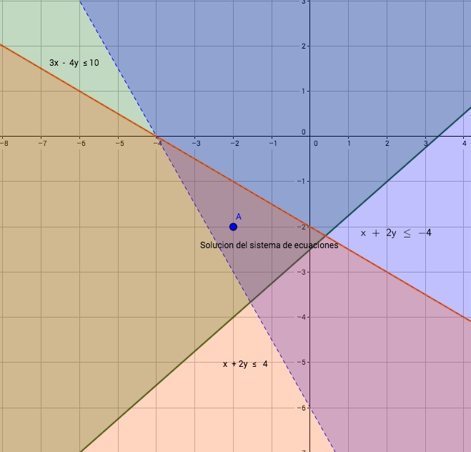
IMG02 | Descripcion | Recurso F13 | Ilustración | Doble | MA_09_05_CO_REC_240_IMG02n.jpg | 240 x 185 px | MA_09_05_CO_REC_240_IMG02a.jpg | 800 x 460 px | 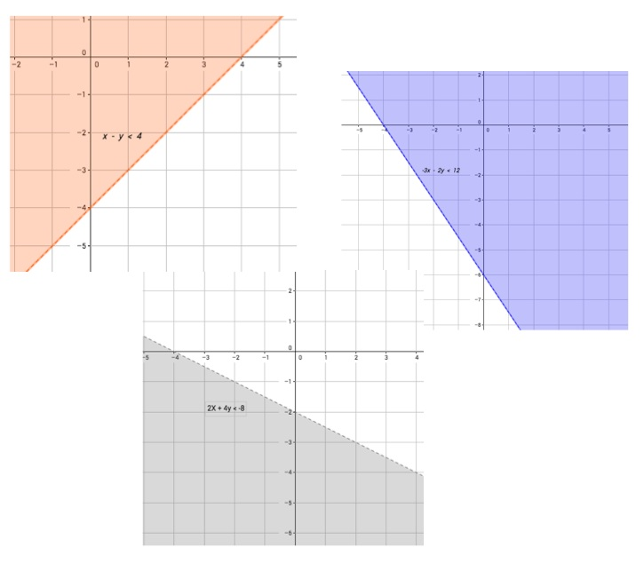 | DOBLE
IMG03 | Descripcion | Recurso F13 | Ilustración | Doble | MA_09_05_CO_REC_240_IMG03n.jpg | 240 x 185 px | MA_09_05_CO_REC_240_IMG03a.jpg | 800 x 460 px | 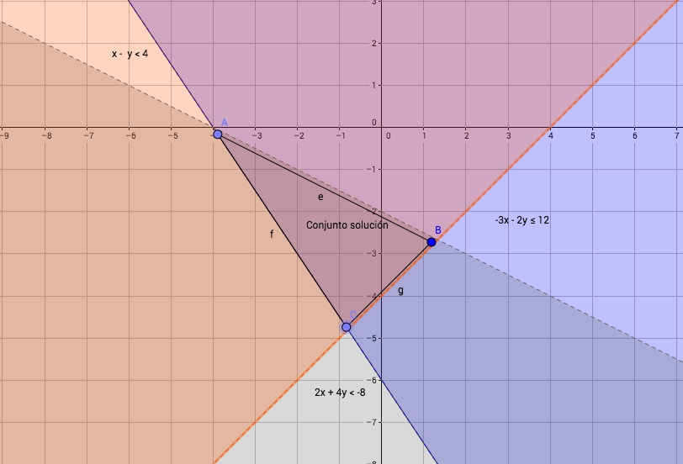 | DOBLE

